Calcul soudage
S
 | Soudage SAEE (MMA) : IA = 50 x (Ø Électrode - 1)

 | La longueur de l'arc = Ø électrode

 | Rappel :
 | Polarité directe : |  | branchement de la masse sur "+" et de la pince électro sur "-"
 | Polarité indirecte : |  | branchement de la masse sur "-" et de la pince sur "+"
 | Intensité : |  | débit du courant, en ampère A
 | Tension : |  | force circulatoire courant, en volt V
 | Courant continu : |  | dans le même sens U sa tension et son intensité
 | Courant alternatif : |  | dans le même sens puis dans l'autre, en Hertz H

 | Type d'enrobage (COBRA) : |  | Cellulosique, Oxydant, Basique, Rutile, Acide & Spéciaux

 | Rutile : | - à l'élèctrode, alternatif ou continu
 | Basique : | + à l'élèctrode pour passes remplissage, - pour passes pénétration, pour le continu
 | Angles : | soudure plate : 70°, angulaire 70° vertical, 45° horizontal sauf multipasses à partir de la 2eme passe…

 | diamètre | épaisseur | Ampérage mini
 | 1.6 | 1.5 | 40
 | 2 | 1,5 -> 3 | 55
 | 2.5 | 2,5 -> 6 | 80
 | 3.2 | 5 -> 8 | 110
 | 4 | 8 et + | 150

 | MIG-MAG

 | Réglage débit MIG-MAG : Ø Fil x 10 ou Ø Interne de la buse

 | MAG : Ar-O2 /Ar-CO2 / Ar-CO2-O2 / CO2
 |  | Intensité = (Tension - 14) x 20
 |  | Tension = 14 + (0,05 x Intensité)

 |  | Choix des tensions (à titre indicatif):

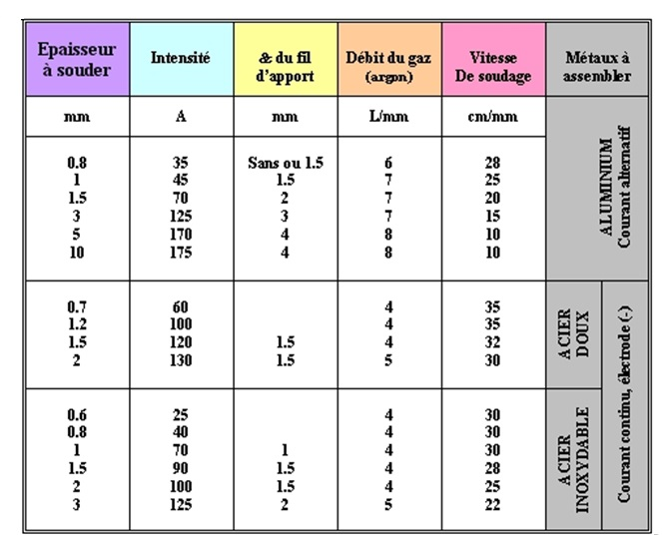

 | MIG : Argon / Ar-Hé / Hé-Ar / Hélium

Soudure normalisation
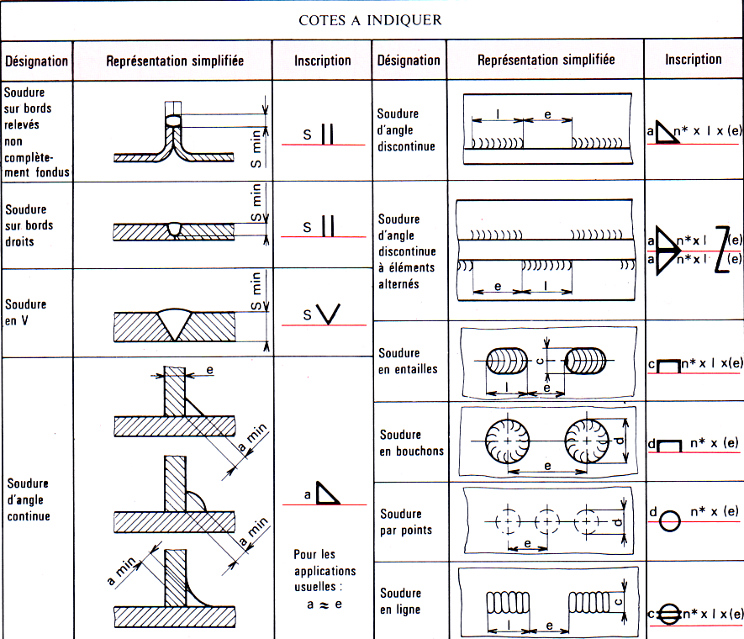
S | SOUDURE - NORMALISATION
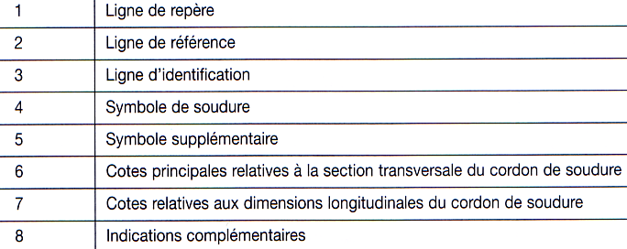
 | Eléments de cotation:

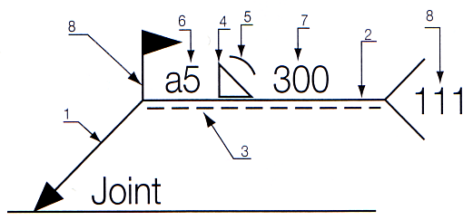

 | Symboles élémentaires:
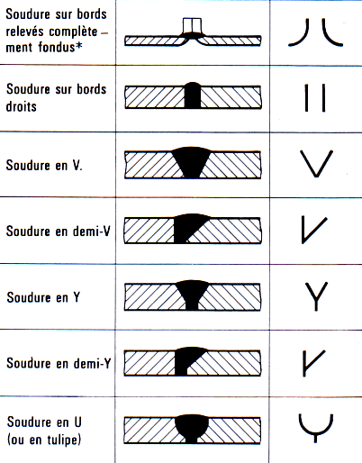
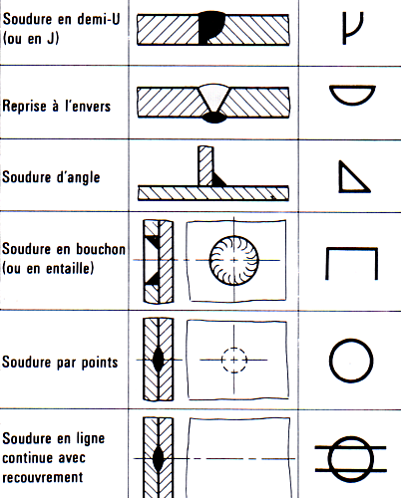

 | Soudure périphérique:

 | Soudure effectuée au chantier:

 | Indication du procédé de soudage ou de renseignements supplémentaires:
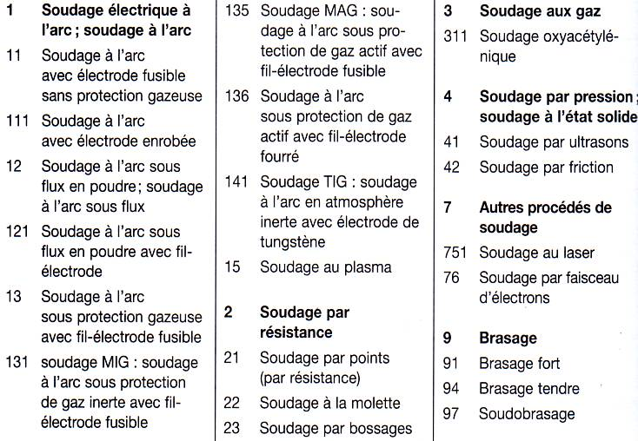

 | Position des symboles élémentaires:
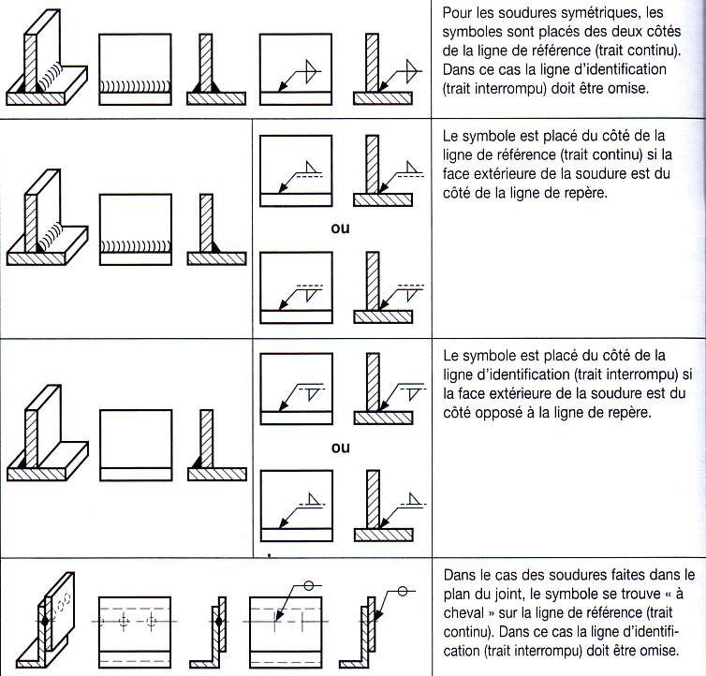

 | Cotation des cordons de soudures:

Gueule loup
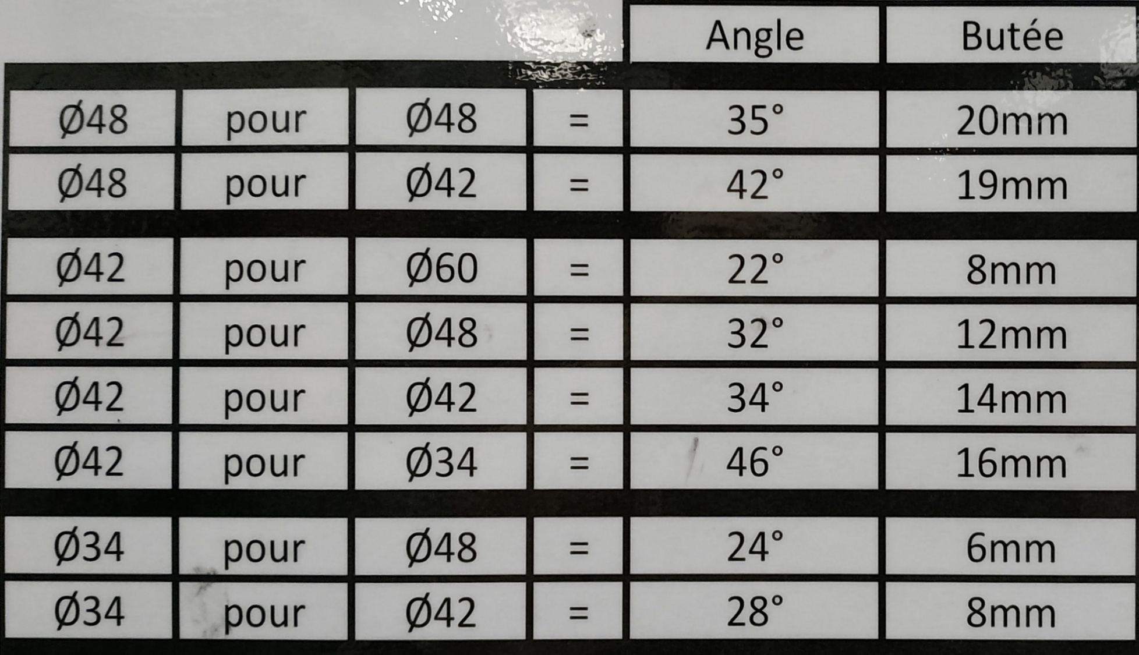

Poutrelles
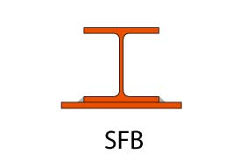
S | Poutrelles

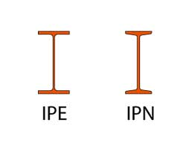
 | Profilés laminés à chaud - I, H, U, L

 | Profilés en I
 | IPE-IPN

 | IPE Poutrelles I européennes : Profilé IPE. Profilé à ailes parallèles d'épaisseur constante. Caractéristiques mécaniques équivalentes, mais plus légers que les profilés IPN et permettent des raccord plus faciles.
 | IPN Poutrelles normales européennes : Profilé IPN se distingue du profilé IPE par ses ailes inclinées.
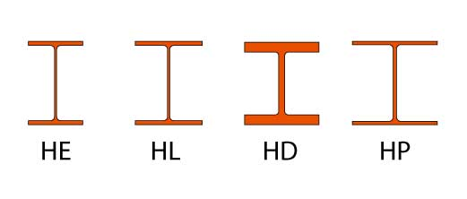

 | Profilés en H
 | HE-HL-HD-HP

 | Profilé HE ou profilé à larges ailes. Profilés à larges ailes parallèles.
 | Le profilé HL est également un profilé à larges ailes et comporte des ailes plus larges. Disponible à partir d'une certaine hauteur minimum.
 | Profilé HD, profilé spécial pour colonnes.
 | Profilés en H utilisés pour les applications en fondation. Voir également palplanches.

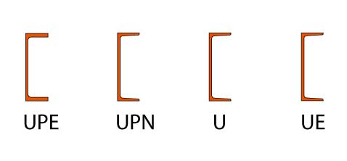
 | Profilés en U

 | Profilé UPE : Profilé en U à ailes parallèles d'épaisseur constante.
 | Le profilé UPN se distingue du profilé UPE par ses ailes inclinées.
 | Profilés en U : disponibles pour faibles hauteurs.

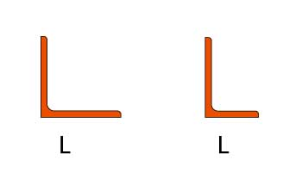
 | Profilés en L (ou cornière)

 | A ailes égales ou inégales

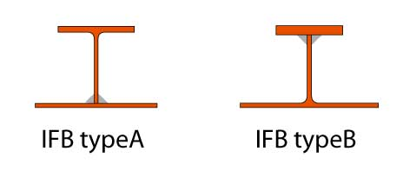
 | Poutrelles IFB et SFB

 | Ces poutrelles présentent des ailes extra-larges soudées sur la partie inférieure.
 | Cela permet de placer facilement des éléments de plancher.

 | Integrated Floor Beams (IFB)

 | Ces poutrelles spéciales, type A, sont fabriquées au départ de demi-poutrelles IPE ou HE.
 | Les poutrelles de type B sont réalisées à l'aide de demi-poutrelles HP.

 | Slim Floor Beam (SFB)

 | Ces poutrelles sont réalisées en soudant une tôle rapportée en plus sous la semelle d'une poutrelle HEB ou HEM.Disponible de HEB 140 à HEB 320.

Escalier
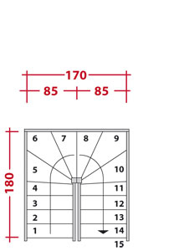
S
 | Escalier

 | Loi de Blondel : |  | 2H + G = 640 |  | G (Giron) 300 en moyenne

 | ex : | 640 - 300 = 340, 340/2 = 170, 170 = 1H

Quel que soit sa forme, un escalier confortable doit respecter une formule bien connue des architectes : 60 cm
Explication : la somme de deux hauteurs de marche (2h) et du giron (g) doit être comprise entre 60 et 65 cm.
Selon l’architecte François ­Blondel (1618-1686), 2h + g = 63 cm est le meilleur rapport pour monter un ­escalier en dépensant le moins d’énergie.
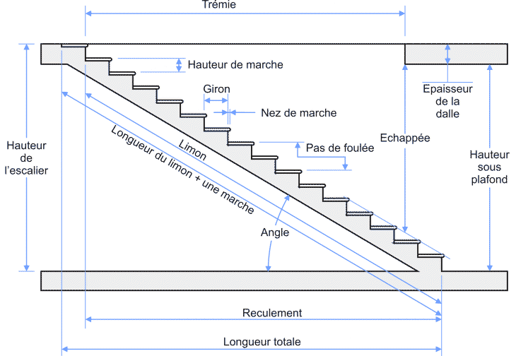

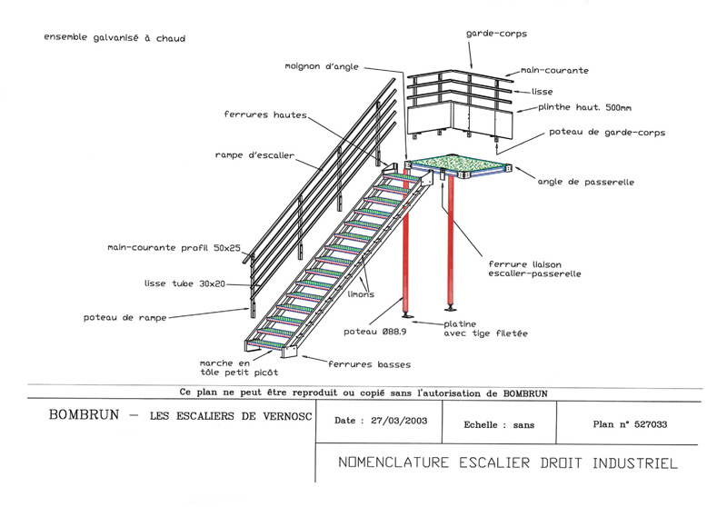

 | Inclinaison escalier :

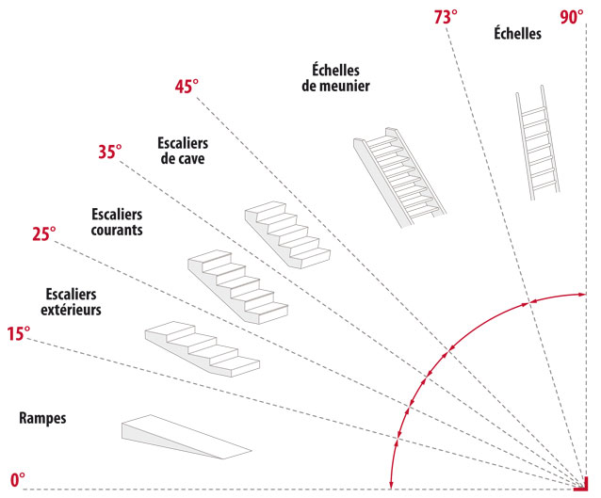

 | Calculer le nombre de marche d'un escalier

 | On considère qu’une hauteur de marche confortable doit être entre 17 et 18 cm, et que le giron doit avoisiner 25 cm.
 | Grâce à la formule 2h + g, il est alors aisé de connaître le nombre de marches d’un escalier.
 | Par exemple, une hauteur de 2,60 m et des marches de 18 cm de haut, avec un giron de 24 cm, donnent un escalier de 15 marches.

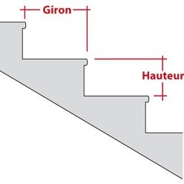

 | Calcul du nombre de marches d'un escalier

 | Hauteur |  | Giron | 2h+g | Nb de | Longueur
 | Étages | Marches |  |  | marches | Totale
 | 260 cm | 18 cm | 24 cm | 60 cm | 15 | 336 cm
 | 270 cm | 20 cm | 24 cm | 64 cm | 14 | 312 cm
 | 280 cm | 19 cm | 24 cm | 62 cm | 15 | 336 cm
 | 290 cm | 19 cm | 24 cm | 62 cm | 16 | 360 cm
 | 300 cm | 18 cm | 24 cm | 60 cm | 17 | 384 cm

 | Encombrement des escaliers selon leur type

 | Escalier droit |  |  |  |  | Escalier à quart tournant
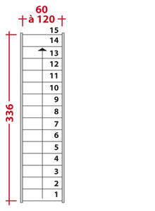
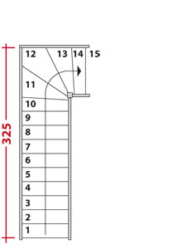

 | Escalier en L avec palier intermédiaire |  |  |  |  | Escalier en L balancé
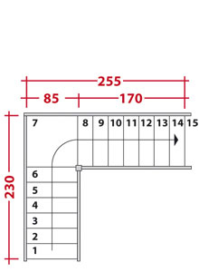
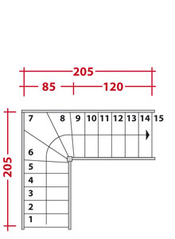

 | Escalier à double quartier tournant

Tolérance géométrique
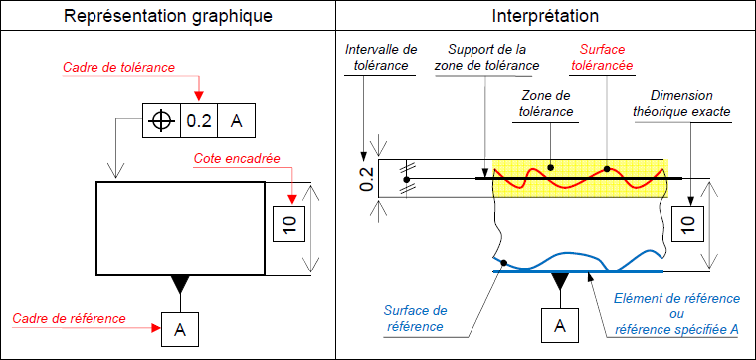
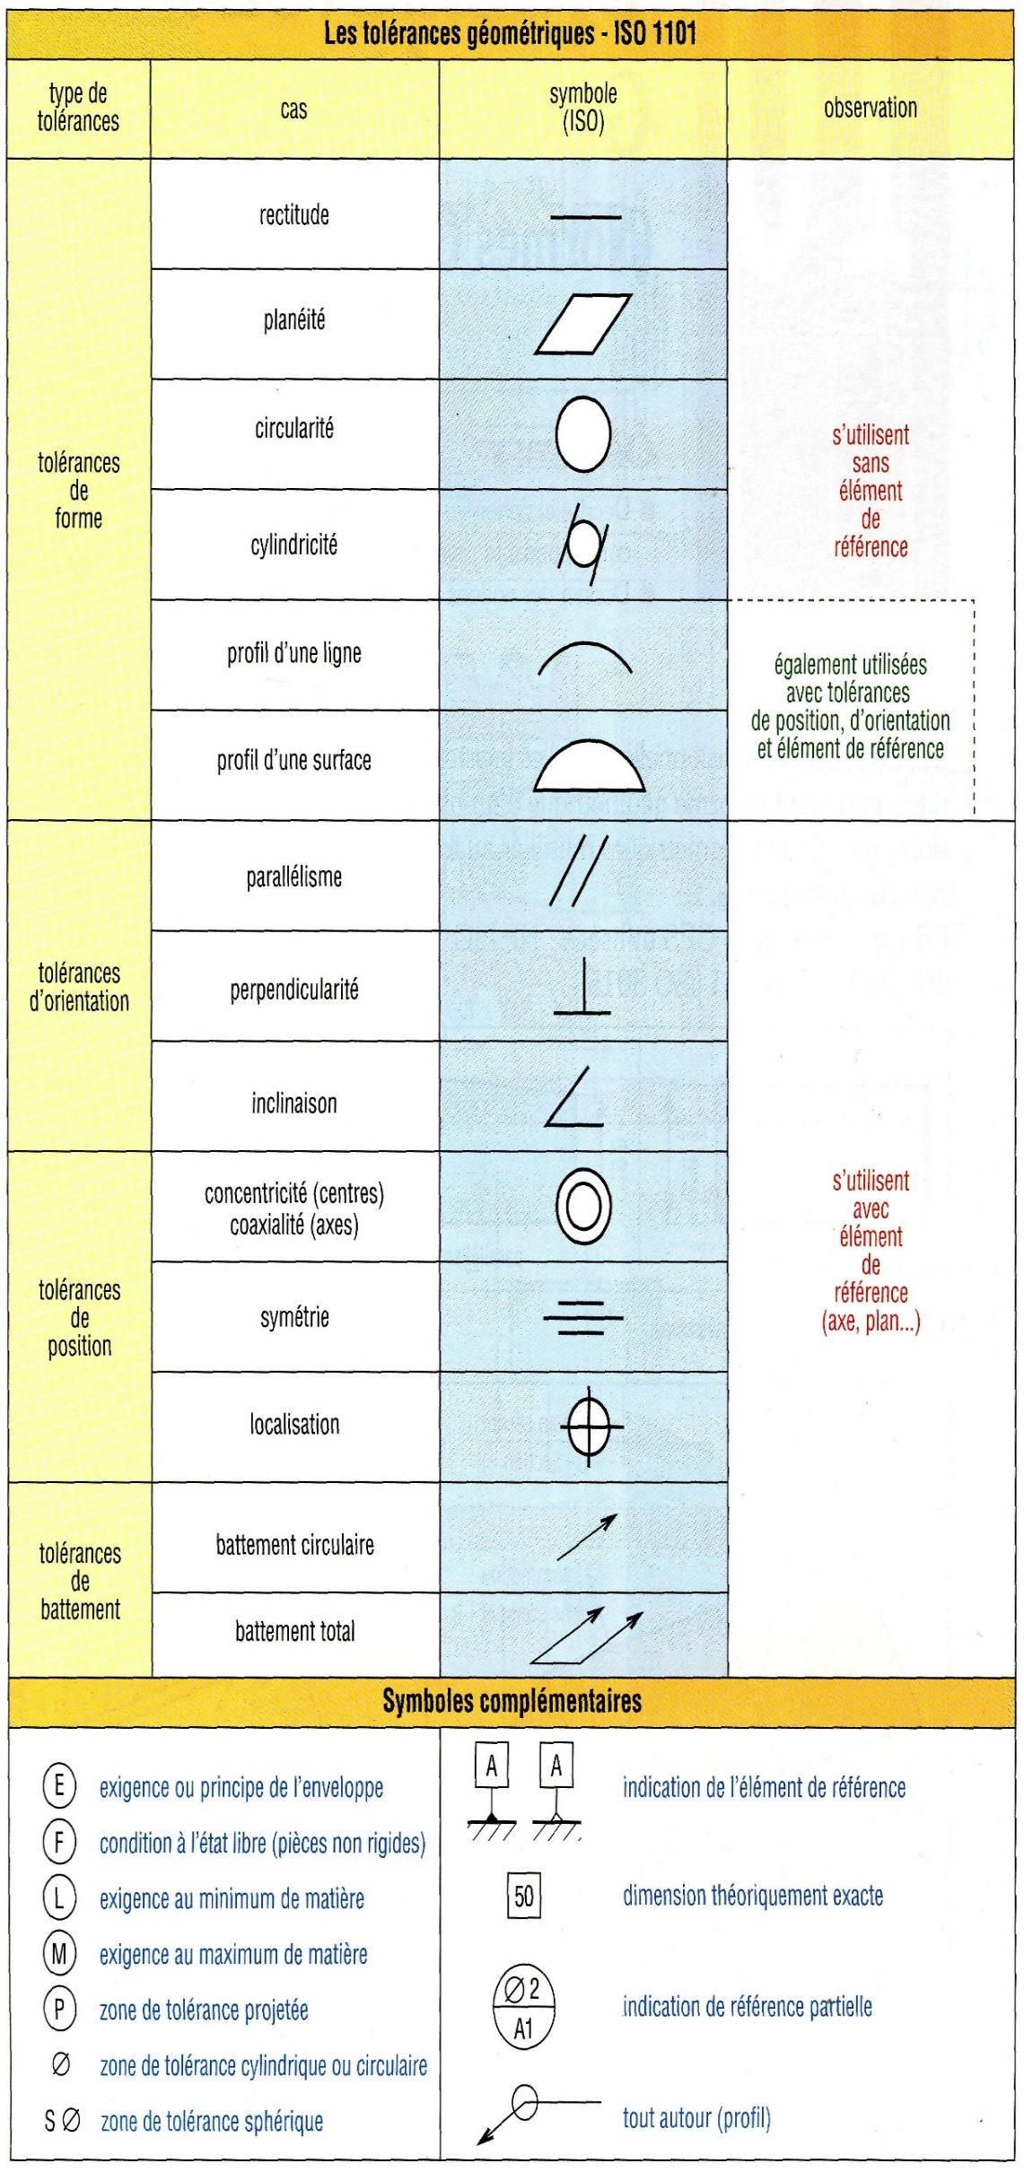
S
 | S = | acier de construction courant
 | 235 = | limite élasticité en Méga Pascal

 |  |  |  | si +1 max = 52
 | Tolérance géométrique = |  | cote nominale (ex51)
 |  |  |  |  | intervalle = 3 (addition du max + mini)
 |  |  |  | si -2 mini = 49

